产品披露授权函
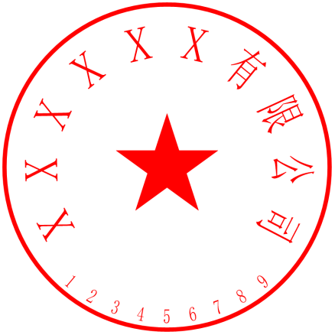 产品披露授权函 致：私募云通 本公司特此承诺：本公司授权私募云通收录并披露本公司参与华泰首届量化联盟杯私募Q指数入围大赛所填写的产品信息，保证所提供的产品信息归本公司管理，并且所填写产品信息真实完整，若存在虚假填报，本公司愿意承担相关法律责任。如发现是虚假信息，华泰首届量化联盟杯私募Q指数入围大赛将拒绝披露。 ××××有限公司 签署人：____________

